Anweisungen
Bestellungsformular Aussenjalousien Viva Short - Anweisungen

dukt-Abkürzung 2
Abkürzung | Bezeichnung | Bemerkung
VIVA 4SHORT | VIVA Selbsttragende Jalousie - Short

dukttyp
Abkürzung | Bezeichnung | Bemerkung
VIVA | Viva

Lamelle-Typ
Abkürzung | Bezeichnung | Bemerkung
C80 | Cetta 80
C802 | Cetta 80, Unterschiene wendet mit
C65 | Cetta 65
C652 | Cetta 65, Unterschiene wendet mit
Z90 | Zetta 90
Z902 | Zetta 90, Unterschiene wendet mit
Z70 | Zetta 70
Z702 | Zetta 70, Unterschiene wendet mit
S90 | Setta 90
S902 | Setta 90, Unterschiene wendet mit
S65 | Setta 65
S652 | Setta 65, Unterschiene wendet mit
C80F | Cetta 80 Flexi
C80F2 | Cetta 80 Flexi, Unterschiene wendet mit
C100F | Cetta 100 Flexi
C100F2 | Cetta 100 Flexi, Unterschiene wendet mit
C60F | Cetta 60 Flexi
C60F2 | Cetta 60 Flexi, Unterschiene wendet mit

Lamelle-Farbe
Abkürzung | Bezeichnung | Bemerkung
1015 | hellelfenbein
7016 | anthrazitgrau
7021 | schwarzgrau | nach Absprache - anderer Liefertermin
7022 | umbragrau
7035 | lichtgrau
7038 | achatgrau
7048 | perlmausgrau
8014 | sepiabraun
9005 | tiefschwarz
9006 | weißaluminium
9007 | graualuminium
9010 | reinweiß
9016 | verkehrsweiß
9006S | weißaluminium Struktur
7016S | anthrazitgrau Struktur
DB 703 | dunkelgrau DB 703 | nach Absprache - anderer Liefertermin
VSR 780 | bronze VSR 780

Leiterkordel-Typ
Abkürzung | Bezeichnung | Bemerkung
ST | ZENTR., GRAU | Stanzung in der Lamellenachse |  | ST - CENTR,GREY

Betätigungs-Position
Abkürzung | Bezeichnung | Bemerkung
KL1 | MOTOR S, Kabelausgang KL1 | Betätigungs-Position für Viva, motor Mitte
KL2 | MOTOR S, Kabelausgang KL2 | Betätigungs-Position für Viva, motor Mitte
KL3 | MOTOR S, Kabelausgang KL3 | Betätigungs-Position für Viva, motor Mitte
KL4 | MOTOR S, Kabelausgang KL4 | Betätigungs-Position für Viva, motor Mitte
KL5 | MOTOR S, Kabelausgang KL5 | Betätigungs-Position für Viva, motor Mitte
KL6 | MOTOR S, Kabelausgang KL6 | Betätigungs-Position für Viva, motor Mitte
KL7 | MOTOR S, Kabelausgang KL7 | Betätigungs-Position für Viva, motor Mitte
KP1 | MOTOR S, Kabelausgang KP1 | Betätigungs-Position für Viva, motor Mitte
KP2 | MOTOR S, Kabelausgang KP2 | Betätigungs-Position für Viva, motor Mitte
KP3 | MOTOR S, Kabelausgang KP3 | Betätigungs-Position für Viva, motor Mitte
KP4 | MOTOR S, Kabelausgang KP4 | Betätigungs-Position für Viva, motor Mitte
KP5 | MOTOR S, Kabelausgang KP5 | Betätigungs-Position für Viva, motor Mitte
KP6 | MOTOR S, Kabelausgang KP6 | Betätigungs-Position für Viva, motor Mitte
KP7 | MOTOR S, Kabelausgang KP7 | Betätigungs-Position für Viva, motor Mitte
K0 | MOTOR S, ohne Kabelausgang | Betätigungs-Position für Viva, motor Mitte | Betätigungs-Art

Betätigungs-Art
Abkürzung | Bezeichnung | Bemerkung
A6 | Motor Isotra Basic 6Nm bis 10m²
A10 | Motor Isotra Basic 10Nm bis 16m²
S | Motor Somfy WT (automatisch) | motor Somfy
S2 | Motor Somfy iO (automatisch) | motor Somfy
M6P | MOTOR Somfy WT PROTECT 6 Nm bis 10 m2 | motor Somfy
M10P | MOTOR Somfy WT PROTECT 10 Nm bis 16 m2 | motor Somfy

Oberschiene (Box)-Material
Abkürzung | Bezeichnung | Bemerkung
Fe | Oberschiene STANDARD 56x58, Fe

Oberschiene (Box)-Farbe
Abkürzung | Bezeichnung | Bemerkung
9006RAL | RAL weißaluminium 9006
9016 | RAL verkehrsweiß 9016
9010 | RAL reinweiß 9010
9007 | RAL graualuminium 9007
9005 | RAL tiefschwarz 9005
8014 | RAL sepiabraun 8014
7048 | RAL perlmaußgrau 7048
7038 | RAL achatgrau 7038
7035 | RAL lichtgrau 7035
7022 | RAL umbragrau 7022
7021 | RAL grau (schwarzgrau) 7021
7016 | RAL anthrazitgrau 7016
5014 | RAL blau 5014
5002 | RAL ultramarinblau 5002
3000 | RAL feuerrot 3000
1015 | RAL elfenbein 1015
9006S | RAL weißaluminium 9006 Struktur
7016S | RAL anthrazitgrau 7016 Struktur
VSR780 | RAL VSR780
DB703 | RAL dunkelgrau DB 703

Unterschiene-Farbe
Abkürzung | Bezeichnung | Bemerkung
9006RAL | RAL weißaluminium 9006 | standard
9016 | RAL verkehrsweiß 9016
9010 | RAL reinweiß 9010
9007 | RAL graualuminium 9007
9005 | RAL tiefschwarz 9005
8014 | RAL sepiabraun 8014
7048 | RAL perlmaußgrau 7048
7038 | RAL achatgrau 7038
7035 | RAL lichtgrau 7035
7022 | RAL umbragrau 7022
7021 | RAL grau (schwarzgrau) 7021
7016 | RAL anthrazitgrau 7016
5014 | RAL blau 5014
5002 | RAL ultramarinblau 5002
3000 | RAL feuerrot 3000
1015 | RAL elfenbein 1015
9006S | RAL weißaluminium 9006 Struktur
7016S | RAL anthrazitgrau 7016 Struktur
VSR780 | RAL VSR780
DB703 | RAL dunkelgrau DB 703

Art der Führung
Abkürzung | Bezeichnung | Bemerkung
VL | Kunststoffzapfen

Führung links/rechts
Abkürzung | Bezeichnung | Bemerkung
P 020/00vrO | Führungsschiene P020/00 (76mm) zum Auskleiden gebohrt (-34)
P 020/00vrR | Führungsschiene P020/00 (76mm) für Rahmen gebohrt (-34)
P 020/01vrO | Führungsschiene P020/01 (86mm) zum Auskleiden gebohrt (-34)
P 020/01vrR | Führungsschiene P020/01 (86mm) für Rahmen gebohrt (-34)
P 020/02vrO | Führungsschiene P020/02 (96mm) zum Auskleiden gebohrt (-34)
P 020/02vrR | Führungsschiene P020/02 (96mm) für Rahmen gebohrt (-34)
P 020/03vrO | Führungsschiene P020/03 (106mm) zum Auskleiden gebohrt (-34)
P 020/03vrR | Führungsschiene P020/03 (106mm) für Rahmen gebohrt (-34)
P 020/04vrO | Führungsschiene P020/04 (116mm) zum Auskleiden gebohrt (-34)
P 020/04vrR | Führungsschiene P020/04 (116mm) für Rahmen gebohrt (-34)
P 020/05vrO | Führungsschiene P020/05 (126mm) zum Auskleiden gebohrt (-34)
P 020/05vrR | Führungsschiene P020/05 (126mm) für Rahmen gebohrt (-34)

Führung links/rechts - Farbe
Abkürzung | Bezeichnung | Bemerkung
9006RAL | RAL weißaluminium 9006
9016 | RAL verkehrsweiß 9016
9010 | RAL reinweiß 9010
9007 | RAL graualuminium 9007
9005 | RAL tiefschwarz 9005
8014 | RAL sepiabraun 8014
7048 | RAL perlmaußgrau 7048
7038 | RAL achatgrau 7038
7035 | RAL lichtgrau 7035
7022 | RAL umbragrau 7022
...
5002 | RAL ultramarinblau 5002
3000 | RAL feuerrot 3000
1015 | RAL elfenbein 1015
9006S | RAL weißaluminium 9006 Struktur
7016S | RAL anthrazitgrau 7016 Struktur
VSR780 | RAL VSR780
DB703 | RAL dunkelgrau DB 703

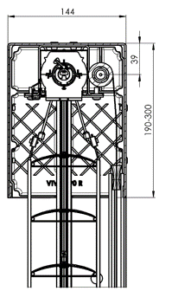
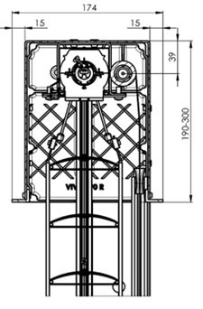
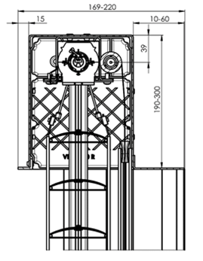
die Größe der Box (mm) |  |  | die Größe der Box für Viva
Abkürzung | Bezeichnung | Bemerkung | Box exkig, ohne Isolierung |  | Box exkig, 1xL ohne Isolierung | Box exkig, 2xL ohne Isolierung
190x140b | Box exkig, ohne Isolierung 190x144 | für Viva
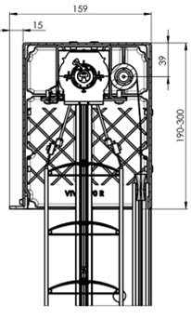
220x140b | Box exkig, ohne Isolierung 220x144 | für Viva
260x140b | Box exkig, ohne Isolierung 260x144 | für Viva
300x140b | Box exkig, ohne Isolierung 300x144 | für Viva
190x150Lb | Box exkig 1xL ohne Isolierung 190x159 | für Viva
220x150Lb | Box exkig 1xL ohne Isolierung 220x159 | für Viva
260x150Lb | Box exkig 1xL ohne Isolierung 260x159 | für Viva
300x150Lb | Box exkig 1xL ohne Isolierung 300x159 | für Viva
190x160L2b | Box exkig 2xL ohne Isolierung 190x174 | für Viva
220x160L2b | Box exkig 2xL ohne Isolierung 220x174 | für Viva
260x160L2b | Box exkig 2xL ohne Isolierung 260x174 | für Viva
300x160L2b | Box exkig 2xL ohne Isolierung 300x174 | für Viva
190x160L2VP | Box exkig 2xL Isolierung von innen 15mm 190x174 | für Viva
220x160L2VP | Box exkig 2xL Isolierung von innen 15mm 220x174 | für Viva
260x160L2VP | Box exkig 2xL Isolierung von innen 15mm 260x174 | für Viva
300x160L2VP | Box exkig 2xL Isolierung von innen 15mm 300x174 | für Viva

Verpackung
Abkürzung | Bezeichnung | Bemerkung
K | Papierkarton
KV | Papierkarton mit Strebe
FBK | Papierkarton + Blasenfolie
FBKV | Papierkarton + Blasenfolie + Strebe
 |  |  |  |  |  |  | Schnitt durch VIVA mit Putzblende und Erweiterungsprofil inkl. Putznase beidseitig (ohne Styropor)
Gültigkeit: ab 01.04.2024. |  |  | Schnitt durch VIVA mit Sichtblende |  | Schnitt durch VIVA mit Putzblende inkl. Putznase vorne (ohne Styropor) | Schnitt durch VIVA mit Putzblende inkl. Putznase beidseitig (ohne Styropor)

 |  |  | Box exkig, Isolierung von innen 15mm
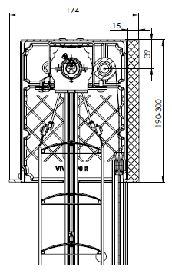

 |  |  | Schnitt durch VIVA mit Putzblende und inkl. Putznase beidseitig (mit Styropor hinten)

